Пропозиція_товари
 |  |  |  |  | Додаток №1 до Запиту 2891PB
 | Форма цінової пропозиції

(Назва Учасника), надає свою пропозицію щодо участі у закупівлі матеріалів для мобільних теплопунктів
Відомості про підприємство |  |  | Повне найменування учасника – суб’єкта господарювання
 |  |  | Ідентифікаційний код за ЄДРПОУ або реєстраційний номер облікової картки платника податків
 |  |  | Реквізити (адреса - юридична та фактична, телефон, факс, телефон для контактів, e-mail, розрахунковий рахунок)
Відомості про особу (осіб), які уповноважені представляти інтереси Учасника |  |  | (Прізвище, ім’я, по батькові, посада, контактний телефон).
Допускаються будь-які аналоги з технічними та функціональними характеристиками не гірше наведених. Учаснику необхідно вказати модель (торгову марку), виробника та детально зазначати технічні характеристики продукції у відповідності до параметрів та вимог технічного опису даної таблиці та надати фото. Вартість доставки має бути врахована у вартість товару. Товар має бути упаковано таким чином, щоб унеможливити його втрату цілісності та функціональних властивостей під час транспортування до місця поставки та його розвантажування.

№ п/п | Технічні характеристики та опис |  | Запит |  | Ціна, за одиницю, (з урахуванням всіх податків і зборів) * | Вартість, грн., (з урахуванням всіх податків і зборів) * | Умови оплати, % передплати /післяплати | Термін поставки товару, календарних днів

 | Запит** | Пропозиція (вказати модель (торгову марку), виробника, параметри та характеристики продукції, фото) | Одиниця виміру | Кількість |  |  | Пропозиція | Пропозиція
1 | 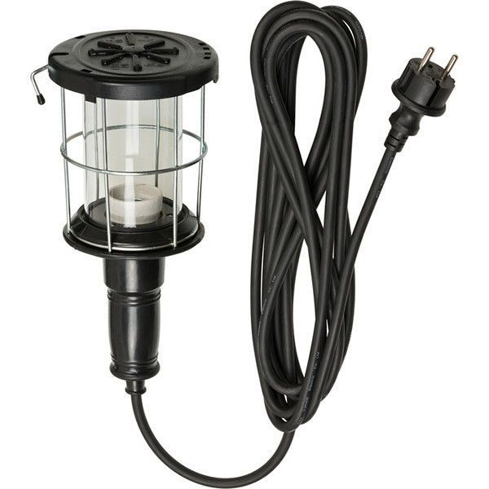 Лампа-переноска з прогумованим корпусом 60 Вт, 5 м, ІР 54 Основні технічні характеристики Цоколь: Е27 Потужність ламп: до 60 Вт. Матеріал ручки: ударостійка гума або твердий каучук. Напруга 220В Тип кабелю: H05RN-F 2х1.0 Довжина кабелю: 5 м. Діаметр корпусу 146 мм Матеріал корпусу Гума Захисна кришка: так Захист від пилу та вологи ІР54 Температура експлуатації від -10 С до +40 С Пакування Картонний короб Гарантія 12 місяців |  | шт. | 36 |  | 0.00
2 | 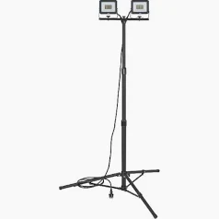 Прожектор на штативі 2х20 Вт, 220В, 4800Лм, 6500К, ІР 65 Прожектори встановлені на поперечну балку з вбудованим розподільником живлення, яка кріпиться до телескопічного штатива з міцної сталевої труби. Основні технічні характеристики: Кількість світильників: 2 Кут освітлення - 110 Світловий потік 4800 Лм Тип прожектора Прожектор на штативі Кольорова температура 6500К Ударостійкість ІК08 Протиударний Індекс передачі кольору 80 Клас енергоефективності D Енергоспоживання в режимі очікування 0 Вт Потужність 2х20 Вт Температура експлуатації від - 25 С до +40 С Матеріал корпусу Алюміній Напруга 220 В Кабель H07RN-F 3G1.0 Довжина кабелю 3 м. Гарантія 12 місяців |  | шт. | 9 |  | 0.00
3 | 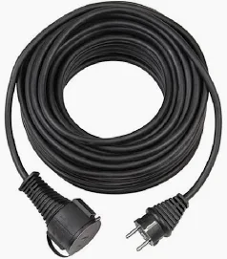 Подовжувач силовий кабельний 10 м H07RN-F 3G1,5, 16A, 3600Вт, -25 С, ІР44 Тип подовжувача- Подовжувач кабельний 220 В Довжина кабелю - 10 м Тип кабелю - H07RN-F 3G1,5 Переріз жил - 1,5 мм2 Кількість жил - 3 Тип жили - Багатожильна Матеріал жили - Мідь Тип ізоляції жили - Гума Тип зовнішньої ізоляції - Неопрен Тип вилки - Euro монолітна пряма Напруга - 220 В Сила струму - 16А Максимальне навантаження - 3600 Вт Температура експлуатації - від -25 С до +40 С Кут розташування розеток - 90 Тип розетки - Євро Захист від пилу та вологи - ІР44 Захисні кришки - Так Заземлення - Так Матеріал контактної групи - Мідь Колір кабелю - Чорний |  | шт. | 9 |  | 0.00
4 | 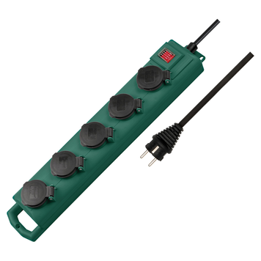 Подовжувач 5 метрів 5 розеток 3500 ВТ 16А ІЗ54 H07RN-F 3G1,5 Вид подовжувача - з блоком розеток Максимальне навантаження 3500 Вт Напруга 220 В Сила струму 16А Кількість розеток - 5 шт Довжина кабелю - 5 м Захисні шторки Так Вимикач - Так Ступінь захисту ІР54 Особливості - Кріплення на саморізи Тип кабелю H07RN-F 3G1,5 Переріз жил 1,5 мм2 Кількість жил - 3 Кут розміщення розеток 45 Лінійка продукту Super Solid Колір: зелений Матеріал корпусу: пластик Температура експлуатації: від -25 С до +60 С Гарантійний термін: 12 міс. |  | шт. | 18 |  | 0.00
5 | 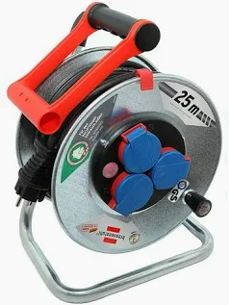 Подовжувач на котушці 25 м H05RR-F 3G1,5 Сила струму: 16 А Максимальне навантаження: 3300 Вт Довжина кабелю: 25 м Тип кабелю H05RR-F 3G1,5 Тип зовнішньої ізоляції R : гума Тип ізоляції жили R - Гума Матеріал жили: Мідь Тип жили: Багатожильна Кількість жил: 3 Переріз жил: 1,5 мм2 Розетки: 3 шт Кут розташування розеток: 90 Матеріал контактної групи: мідь Тип вилки: Euro пряма Монолітна Захист від перенавантажень по потужності: Так Запобіжник: Термозапобіжник Захисні кришки: Так Заземлення: Так Захист від пилу та вологи: ІР44 Температура експлуатації: від -25 С до +40 С Матеріал корпусу барабану: Метал Матеріал рами: Металева оцинкована труба Пакування: Картонний короб Гарантійний термін: 12 міс. |  | шт. | 9 |  | 0.00
6 | 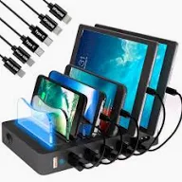 Універсальна зарядна док-станція для телефонів на 6 USB-портів Кількість USB портів 6 Сумісність: Універсальна (Телефони, Планшети, Павербанки, Портативні колонки та гарнітури, смарт годинники та фітнес-трекери і инші USB-гаджети Вихідний струм 5хSmart - 5V*2,4A та 1xQC3.0 Port - 5C*3A\9V*2A\12V*1,5A Вихідний роз'єм USB-A\microUSB\USB Type-C\Lightning Швидке заряджання QuickCharge 3.0\ Super Charge\ Smart Fast Cherge Живлення Мережа: 100-240В\ 50-60Гц Гарантія 12 місяців |  | шт. | 18 |  | 0.00
7 | 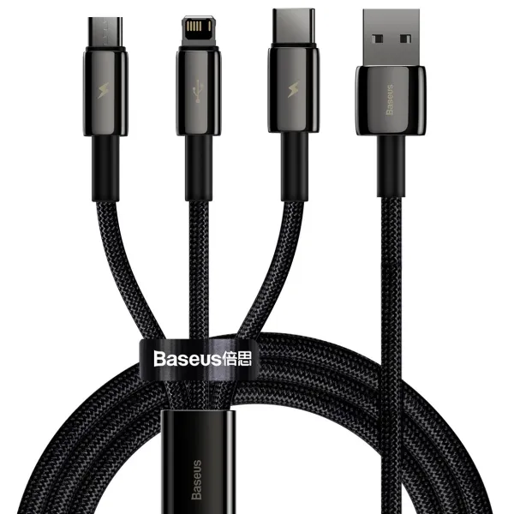 Кабель Fast Charging Data Cable 3 in 1 Cable USB to Lightning+Type-C+MicroUSB 3.5A 1,5m Матеріал: Цинковий сплав Сертифікація якості: RoHS, CE, FCC, KHP Упаковка: У коробці Довжина: 1,5 м Роз'єми: USB А - Lightning, USB Type-C, Micro-USB Вихідний струм: 3,5 А, максимум 2 А на роз'єм Швидкість передачі даних: 480 Мбіт/с (передача підтримується тільки через роз'єм Lightning/ Швидка заряядка 2А Інтелектуальний чіп Швидка передача даних Стійкість до заплутування та згинання, надійність Спеціальна липучка для зручного зберігання |  | шт. | 180 |  | 0.00
Всього вартість пропозиції, грн* |  |  |  |  | 0.00
* Товариство Червоного Хреста України є громадською неприбутковою організацією і просить надати максимальні знижки на товар, вказаний у ціновій пропозиції.
** Закупівля відбувається окремими лотами

Примітка: вартість одиниці продукції та загальну вартість пропозиції потрібно заповнювати у гривнях, зазначаючи цифрове значення, яке має не більше двох знаків після коми.
Ми погоджуємось, що всі витрати, пов’язані з доставкою товару та завантажувально-розвантажувальними роботами здійснюються за рахунок Постачальника за наданою адресою.
Ми погоджуємося та ознайомлені з умовами типового Договору ТЧХУ (Додаток №2 до Запиту).
Ми погоджуємося з умовами, що Замовник має право розділити дану закупівлю між декількома постачальниками за умови наявності більш вигідних умов на різні позиції.
Ми погоджуємося з умовами, що Ви можете відхилити нашу чи всі надані пропозиції, та розуміємо, що Ви не обмежені у прийнятті будь-якої іншої пропозиції з більш вигідними для Вас умовами.
Ми погоджуємось зафіксувати цінову пропозицію протягом 90 календарних днів з моменту подачі.
Подаючи свою пропозицію ми підтверджуємо повну комплектацію та відповідність умовам зазначеним в Запиті.
Учасники повинні надсилати цінові пропозиції з підписом і печаткою (за наявності)

 | Керівник організації/ФОП:____________________________ ( ____________________)
 | МП підпис ПІБ

